表紙
バックドア生産管理システム
基本設計工程
画面設計書
SC-K16A成形実績明細画面

２０１９年 ９月３０日

１．機能概要
プロジェクト名 |  |  | 工程名称 |  | 機能ID |  | 機能名称 |  |  |  |  | 作成日 |  | 2019-09-30 | 作成者 | 詹
B/D生産管理システム |  |  | 基本設計 |  | SC-K16A |  | 成形実績明細画面 |  |  |  |  | 更新日 |  |  | 更新者

１. 機能概要

１.１ 機能説明

 | 成形作業実績明細を表示する。

１.２ 処理フロー
メニュー

実績参照
メニュー

成形工程分析

マスタ関係
作業実績明細
成形実績関係

 |  |  |  | ・生産品名マスタ |  |  |  |  | ・実績登録データ
 |  |  |  | ・不良現象マスタ |  |  |  |  | ・作業計画データ
 |  |  |  | ・社員マスタ
 |  |  |  | ・製品マスタ

１.３ 入出力テーブル

 | No | 種別 | テーブル名（As-is） |  |  | テーブル名（To-be） |  | 参照 |  | 追加 | 更新 | 削除 | 備考
 | 1 | マスタ関係 | 生産品名マスタ |  |  |  |  | 〇 |  |  |  |  | 品名情報を取得する
 | 2 | マスタ関係 | 不良現象マスタ |  |  |  |  | 〇 |  |  |  |  | 不良現象名を取得する
 | 3 | マスタ関係 | 社員マスタ |  |  |  |  | 〇 |  |  |  |  | 作業者情報を取得する
 | 4 | マスタ関係 | 製品マスタ |  |  |  |  | 〇 |  |  |  |  | 品種情報を取得する
 | 5 | 成形実績関係 | 実績登録データ |  |  |  |  | 〇 |  |  |  |  | 成形実績明細情報を取得する
 | 6 | 成形実績関係 | 作業計画データ |  |  |  |  | 〇 |  |  |  |  | 成形実績明細情報を取得する

２．レイアウト
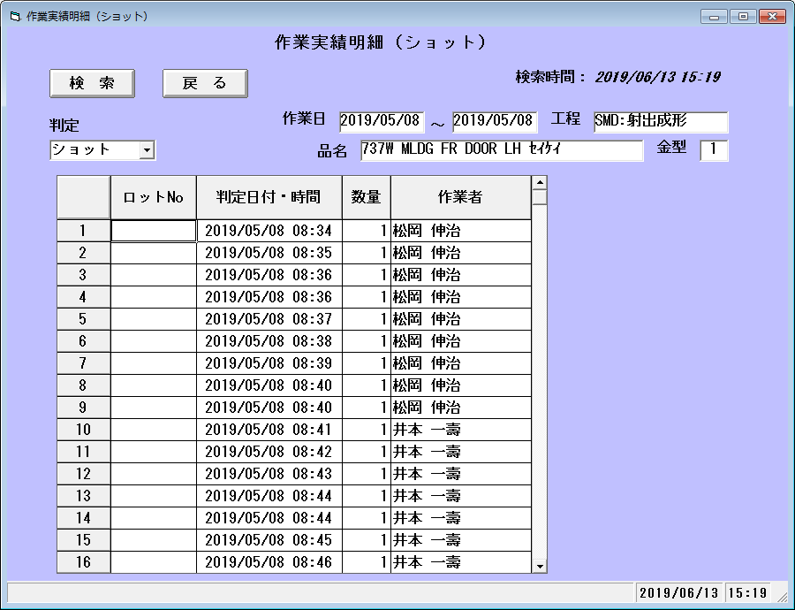
プロジェクト名 | 工程名称 | 機能ID | 機能名称 | 作成日 | 2019-09-30 | 作成者 | 詹
B/D生産管理システム | 基本設計 | SC-K16A | 成形実績明細画面 | 更新日 |  | 更新者

２. 画面レイアウト

